Sheet1
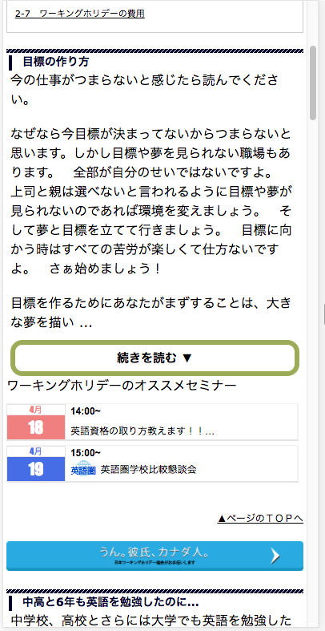

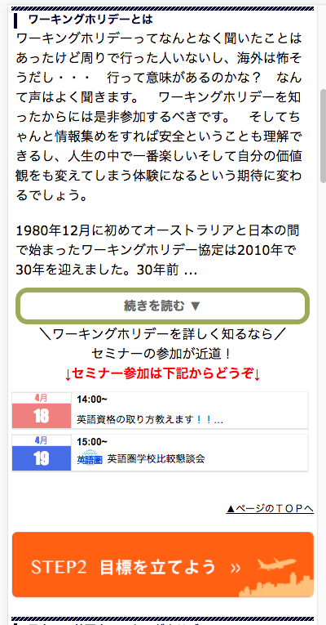

https://jawhm.or.jp/step1.html
https://jawhm.or.jp/step2.html
https://jawhm.or.jp/step3.html

＼ワーキングホリデーを詳しく知るなら／
↓セミナー参加は下記からどうぞ↓

＼ワーキングホリデーを詳しく知るなら／
↓セミナー参加は下記からどうぞ↓

